契約書確認(企業担当者権限)
プロジェクト名 |  |  | システム名 |  | 画面レイアウト設計書 |  |  | 作成者 | 作成日 | 更新者 | 更新日
0 |  |  | LMS学習管理システム |  | 契約書確認(企業担当者権限) |  |  | 金城 | 2016-10-17 | 櫻井 | 2019-12-27

 | 画面イメージ
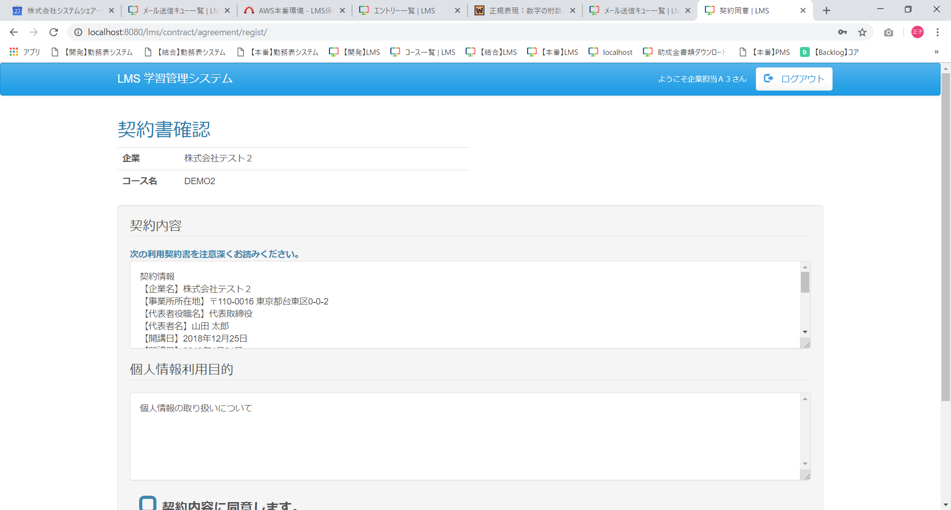
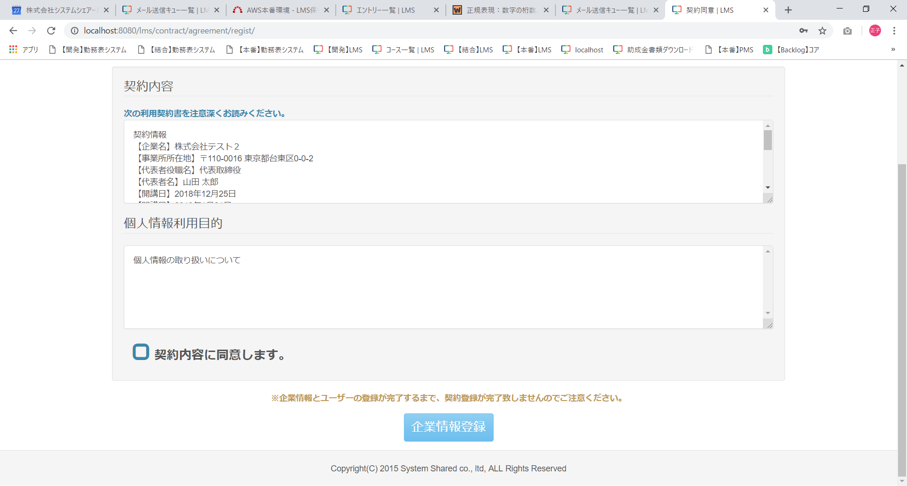

 | 出力仕様
 | No | 項目名 |  | データ元 |  |  | 備考
 |  |  |  | テーブル名 |  | フィールド
 | 1 | 企業 |  | m_company |  | company_name
 | 2 | コース名 |  | m_course |  | course_name
 | 契約内容
 | 1 | 契約書内容 |  | m_agreement |  | agreement_content | :contract:
 |  |  |  |  |  |  | 最新のレコードを表示する
 | 2 | 個人情報利用目的 |  | m_agreement |  | personal_information_purpose | :personal:
 |  |  |  |  |  |  | 最新のレコードを表示する
 | 契約内容（データ埋め込み）
 | 1 | 企業名 |  | m_company |  | company_name | :company_name:
 | 2 | 事業所所在地 |  | i_entry |  | place_description | :company_address:
 | 3 | 代表者役職名 |  | i_entry |  | representative_position_name | :representative_position_name:
 | 4 | 代表者名 |  | m_course |  | representative_name | :representative_name:
 | 5 | 開講日 |  | m_course |  | open_time | :open_time:
 | 6 | 閉講日 |  | m_course |  | close_time | :close_time:
 | 7 | コース名 |  | m_course |  | course_name | :course_name:
 | 8 | 人数 |  | - |  | - | :applicant_amount:
 |  |  |  |  |  |  | アサイン情報の受講生数
 | 9 | 請求年月 |  | t_estimate |  | billing_month | :estimate_info:
 | 10 | 費用 |  | t_estimate_detail |  | price
 | 11 | 詳細 |  | t_estimate_detail |  | product_name
 | 12 | 合計 |  | - |  | - | 月ごとの費用合計 * 見積もり情報．消費税）の小数第一位を四捨五入し対象の請求年月分全て合計
 | 13 | 契約日 |  | - |  | - | :contract_date:
 |  |  |  |  |  |  | システム日付
 | 契約同意
 | 1 | 契約内容同意チェックボックス |  | - |  | -
 | 2 | 企業情報登録 |  | - |  | - | 契約内容同意チェックボックスにチェックがされていない場合には非活性

 | ◆『企業情報登録』ボタン押下時

